Vorstart
 | Vorstartphase
Geben Sie bei jeder Aussage in der Spalte (r/f) an, ob sie richtig (r) oder falsch (f) ist,
dann erfolgt Rückmeldung.
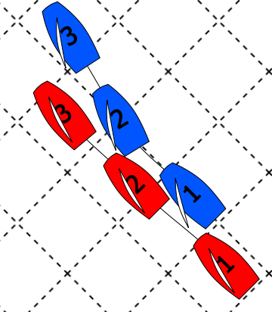
 | Aussage zu Bild 1 | (r/f) | Antwort
 | Blau hat in Pos 1 Wegerecht
 | Blau hat in Pos 2 Wegerecht
 | Rot bekommt bei Protest einen Penalty
 | Blau bekommt bei Protest einen Penalty

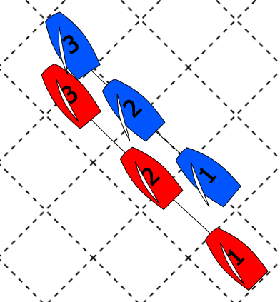
 | Aussage zu Bild 2 | (r/f) | Antwort
 | Blau hat in Pos 1 Wegerecht
 | Blau hat in Pos 2 Wegerecht
 | Rot bekommt bei Protest einen Penalty
 | Blau bekommt bei Protest einen Penalty

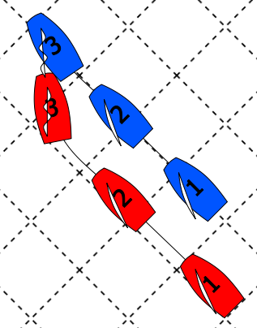
 | Aussage zu Bild 3 | (r/f) | Antwort
 | Blau hat in Pos 1 Wegerecht
 | Blau hat in Pos 2 Wegerecht
 | Rot bekommt bei Protest einen Penalty
 | Blau bekommt bei Protest einen Penalty

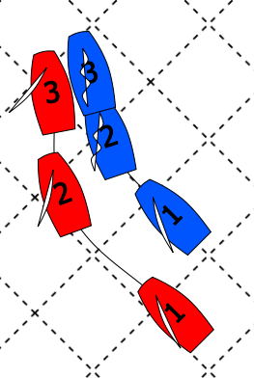
 | Aussage zu Bild 4 | (r/f) | Antwort
 | Rot bekommt bei Protest einen Penalty
 | Blau bekommt bei Protest einen Penalty

